A4縦
開発ルールブック

発行No |  |  | 破棄チェックについて |  |  |  | 作成日 | 2016-05-13
032 |  |  |  |  |  |  | 作成者 | 鳥羽 哲也

 | 破棄チェックを行う場合は、次のようにする。

 | 1. ボタン押下時のJavaScript を doActionWithHakiCheck にする。

 |  | m:onclick で呼び出すスクリプトを設計書に合わせる。

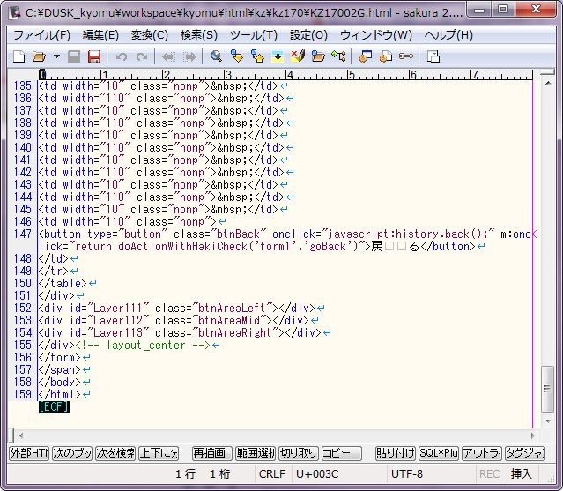

 |  | フロントの場合は、3番目の引数にメッセージを渡すこと。

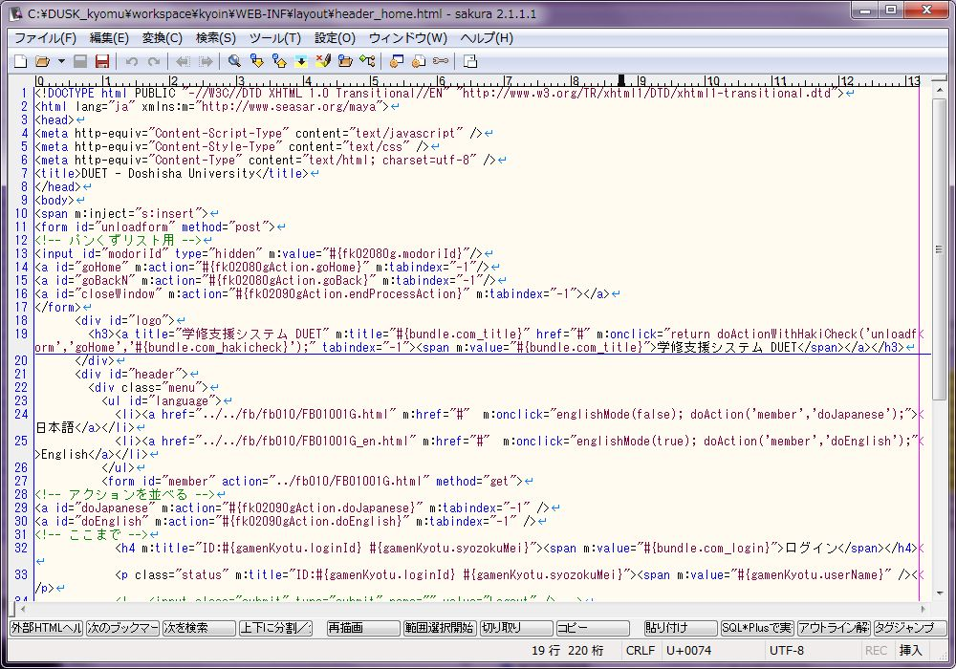

 | 2016年5月26日 改定 西村 昂典

 | 2. スクリプト処理詳細の破棄チェックを「する」にする。

 |  | ①追加、確認画面以外

 |  | 画面のスクリプトに、window.mCheckFlg=true; と getBeanModifiedFlg(); を記述する。

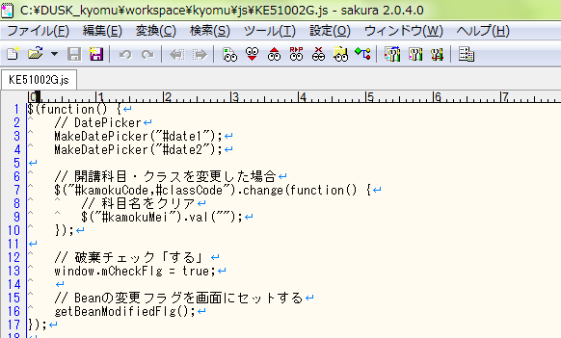

 |  | 画面のHTMLに、<input type="hidden" id="mModifiedFlg" m:value="#{機能ID.mModifiedFlg}"/>を記述する。

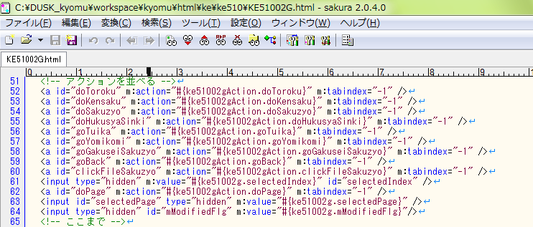

 |  | 画面のBeanに、mModifiedFlgを定義する。

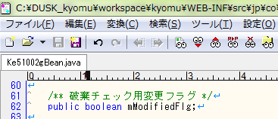

 |  | m:onchangeでdoAction()を呼び出す場合は、doActionOnChange()を使用する。

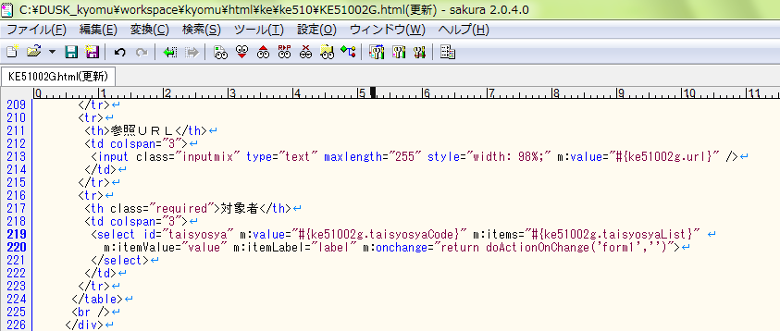

 |  | 登録ボタン押下時に、自画面遷移する場合には変更フラグをfalseに戻す。

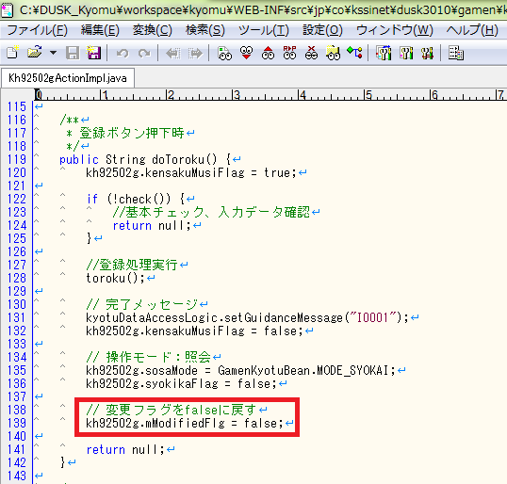

 |  | 例1: 更新モードで登録ボタンを押下した後に、照会モードに戻る画面
 |  |  | KH92502G

 |  | 例2: 登録ボタンを押下した時に、更新モードのままで自画面を再表示する画面
 |  |  | KF70001G

 |  | ②追加、割当画面（遷移元画面の変更フラグを考慮する必要がある）

追加画面での変更点は、
この画面で登録する。
遷移元画面の変更フラグを
考慮する必要がある。
 |  | 例
 |  | 一覧画面（KF11002G） |  |  |  | 科目追加画面（KF11003G）
 |  |  |  |  | 科目追加ボタン

 |  |  |  |  | 登録ボタン

 |  | 画面のスクリプトに、window.mCheckFlg=true; と getBeanModifiedFlg(); を記述する。

 |  | 画面のHTMLに、 |  | <input type="hidden" id="mModifiedFlg" m:value="#{機能ID.mModifiedFlg}"/> |  |  | を記述する。
 |  |  |  | <input type="hidden" id="tuikaModifiedFlg" m:value="#{機能ID.tuikaModifiedFlg}"/>

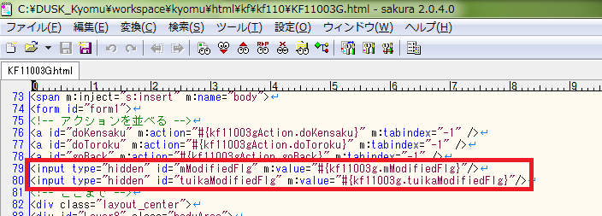

 |  | 画面のBeanに、mModifiedFlgとtuikaModifiedFlgを定義する。

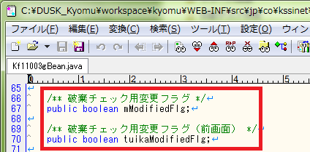

 |  | 遷移元画面から追加画面に遷移する時に、遷移元画面のmModifiedFlgを遷移先画面のtuikaModifiedFlgにセットする。

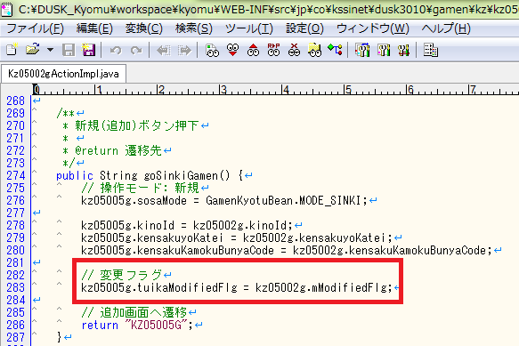

 |  | m:onchangeでdoAction()を呼び出す場合は、doActionOnChange()を使用する。

 |  | 遷移元画面の一覧リストを追加、削除する場合には、遷移元画面の変更フラグにtrueをセットする。
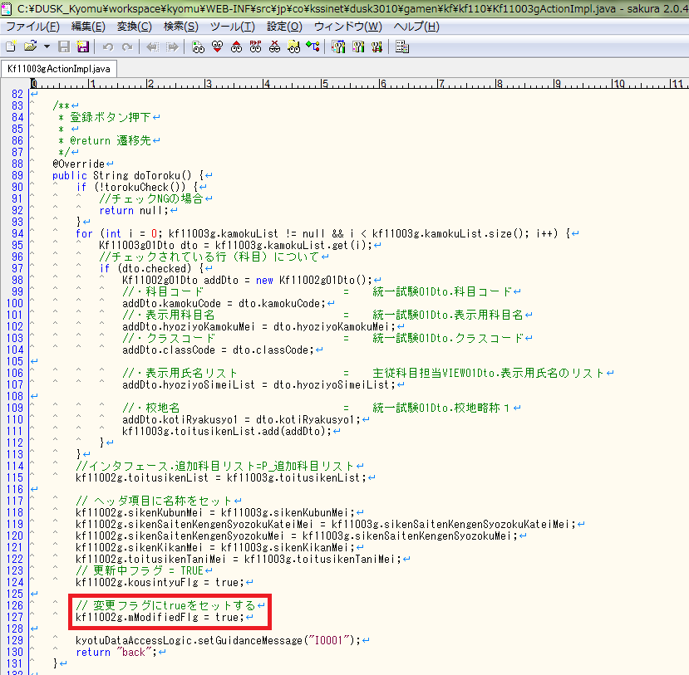

 |  | ③確認、プレビュー画面（遷移元画面の変更フラグを考慮する必要がある）

本画面の変更フラグは考慮
しない。
遷移元画面の変更フラグのみ
考慮する必要がある。
 |  | 例
 |  | 詳細画面（KF70001G） |  |  |  | 確認、プレビュー画面（KF70002G）
 |  |  |  |  | 表示確認ボタン

 |  |  |  |  | 戻るボタン

 |  | 画面のスクリプトに、window.mCheckFlg=true; を記述する。

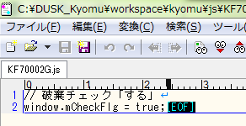

 |  | 画面のHTMLに、<input type="hidden" id="kakuninModifiedFlg" m:value="#{機能ID.kakuninModifiedFlg}"/>を記述する。

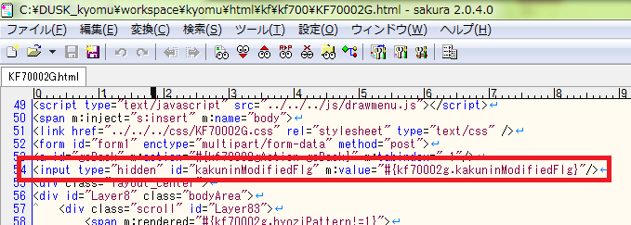

 |  | 画面のBeanに、kakuninModifiedFlgを定義する。

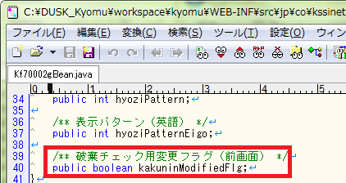

 |  | 遷移元画面から追加画面に遷移する時に、遷移元画面のmModifiedFlgを遷移先画面のkakuninModifiedFlgにセットする。

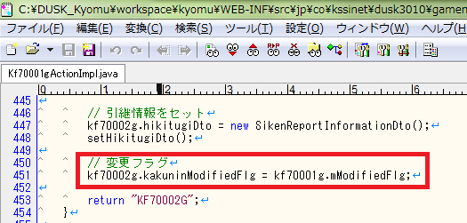

 |  | 確認、プレビュー画面では画面内のボタンに破棄チェックは必要ない。

